Messagin APIでできること
Messaging APIでできること

 | 前提
 | ・検証に使用した構成は以下の通り。

 | ・言語：Python
 | ・使用したSDK：https://github.com/line/line-bot-sdk-python（Messaging API対応のLINE公式SDK）
 | ・ソース：「参考）ソース」シート参照

 | １．メッセージを送信する。
 | メッセージの送信方法は以下の2つ

 |  | ①応答メッセージ
 |  | ユーザーが友達登録をした時や、メッセージ送信などのユーザーぼアクションに応答する。
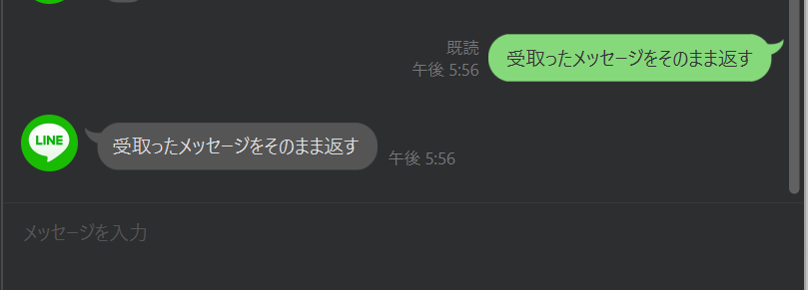

 |  | ②プッシュメッセージ
 |  | 任意のタイミングでユーザーに送信できるメッセージです。以下のいずれかの方法で送信できます。
 |  |  | プッシュメッセージ（1対1）
 |  |  | マルチキャストメッセージ（1対多：ユーザーID指定）
 |  |  | ナローキャストメッセージ（1対多：絞り込み配信）
 |  |  | ブロードキャストメッセージ（1対多：すべての友だち）

 | ２．メッセージタイプ
 | 送信できるメッセージタイプは以下の9つ

 |  | ①テキストメッセージ
 |  | 絵文字も入れられる
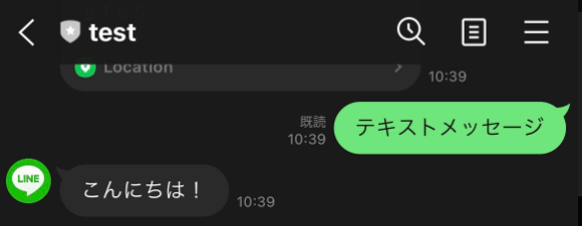

 |  | ②スタンプメッセージ
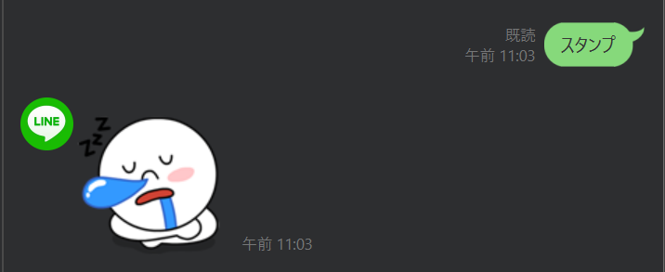
 |  | ③画像メッセージ

 |  | ③画像メッセージ
 |  | ④動画メッセージ
 |  | ⑤音声メッセージ
 |  | ⑥位置情報

 |  | ⑦イメージマップメッセージ
 |  | 複数のタップ領域を設定した画像を送信できるメッセージです。
 |  | ユーザーがタップ領域をタップすることで、以下のアクションを起こす。
 |  |  | ・指定URLに遷移させる
 |  |  | ・LINEbotに対してメッセージを送信する。
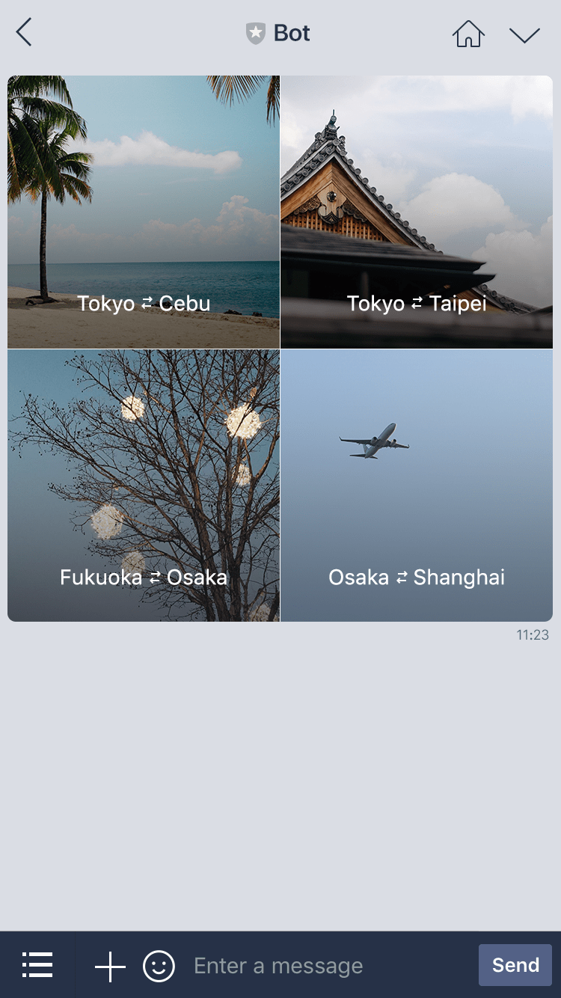
 |  | また、画像の上で動画を再生したり、動画再生後にリンク先を設定したラベルを表示したりできます。
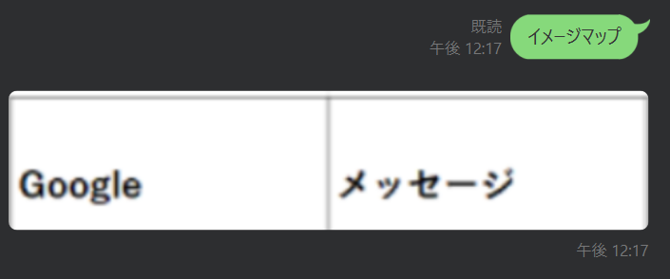

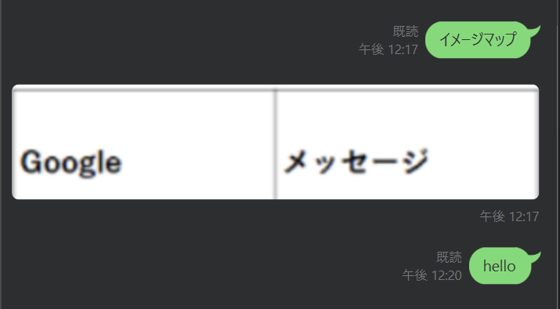
 |  | 指定したURLに遷移 |  |  |  | 指定したメッセージをLinebotに送信する
 |  | https://www.google.com/

 |  | ⑧テンプレートメッセージ ※PC版では見えない
 |  | あらかじめレイアウトが定義されたテンプレートをカスタマイズして構築するメッセージです。
 |  | 画像やボタンをタップすると、以下のアクションを起こす。
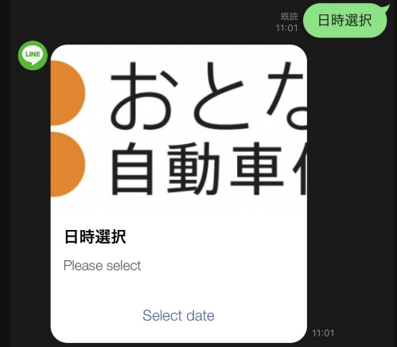
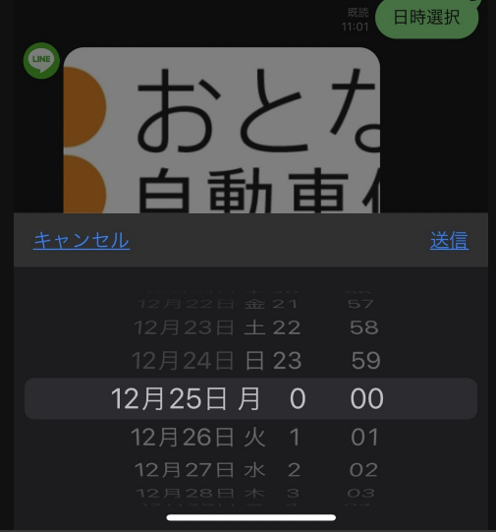

 |  | テンプレートの種類は以下の4つ
 |  |  | ・ボタン
 |  |  | 画像、タイトル、テキストに加えて、複数のアクションボタンが含まれたテンプレートです。
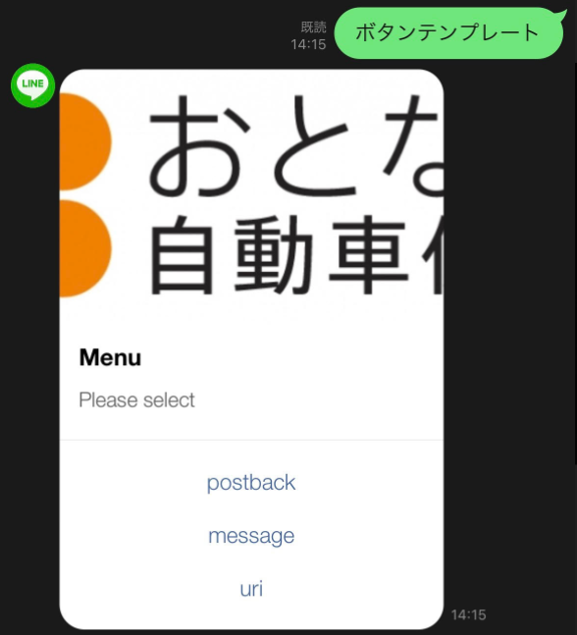

画像

タイトル

テキスト

複数のアクションボタン

 |  |  | ・確認
 |  |  | 2つのアクションボタンを表示するテンプレートです。
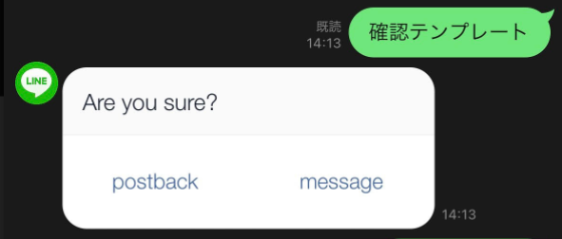

 |  |  | ・カルーセル
 |  |  | 複数のカラムを表示するテンプレートです。カラムは横にスクロールして順番に表示できます。
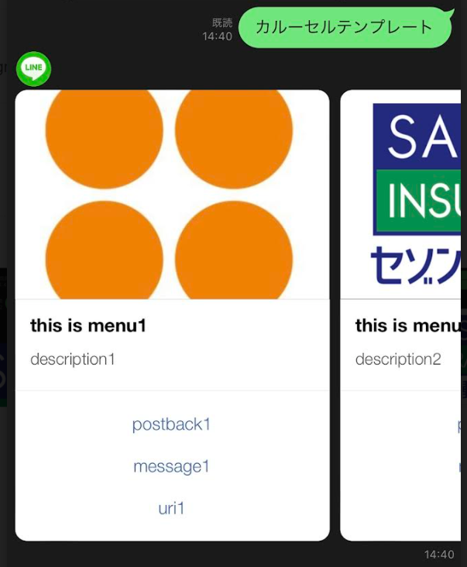
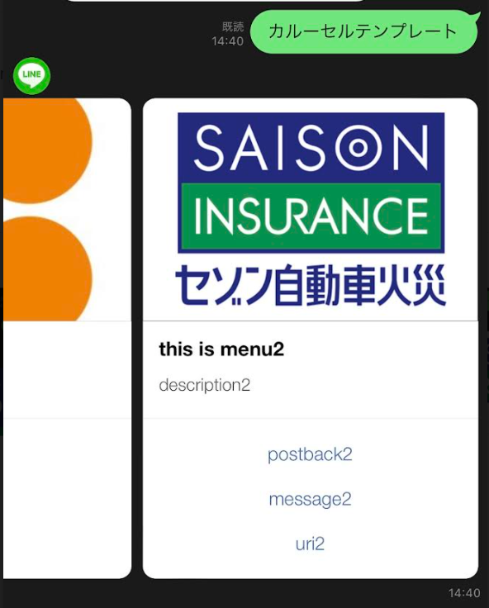

 |  |  | ・画像カルーセル

 |  |  | 画像カルーセル
 |  |  | 複数の画像を表示するテンプレートです。画像は横にスクロールして順番に表示できます。
 |  |  | 画像がタップされたときのアクションを定義できる
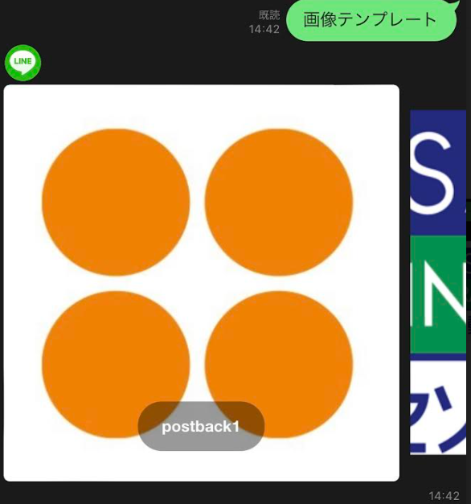
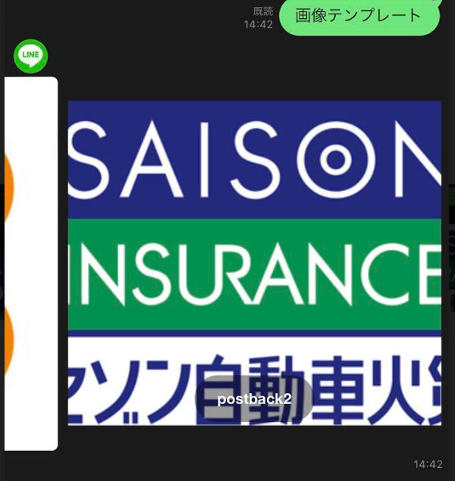

 |  | ⑨Flex Message
 |  | Flex Messageは、CSS Flexible Box（CSS Flexbox）の基礎知識を使って、レイアウトを自由にカスタマイズできるメッセージです。

 |  | 公式ドキュメントには難しく書いてあるが、Flex Message Simulatorを利用すると簡単に綺麗なレイアウトに整えられる。発行したJsonをソースに貼るだけ。
 |  | https://developers.line.biz/flex-simulator/
 |  | 公式ドキュメント）https://developers.line.biz/ja/reference/messaging-api/#flex-message
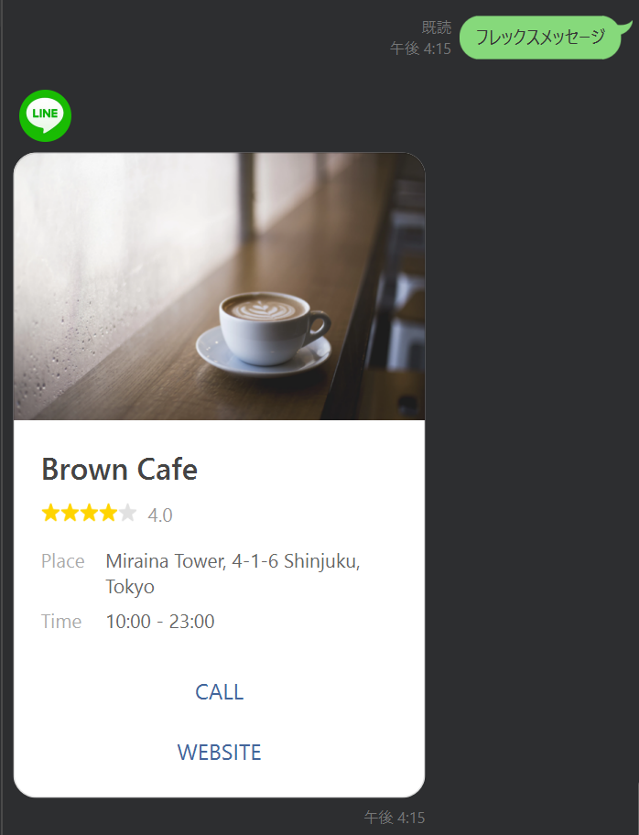
 |  |  |  |  |  |  | その他レイアウト
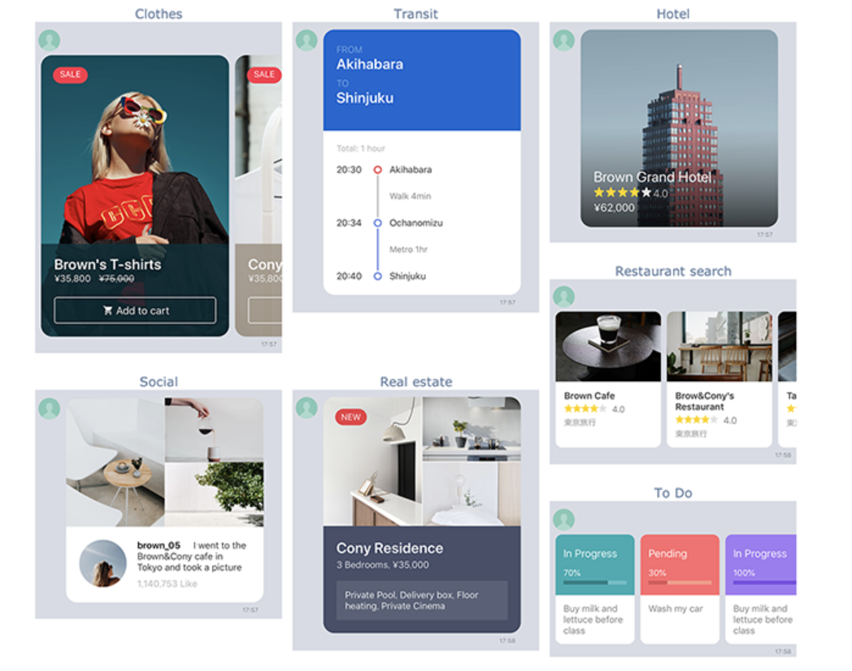

 | ３．メッセージタイプ共通機能
 |  | ①クイックリプライ
 |  | クイックリプライボタンを設定したメッセージを送信すると、メッセージのほかに、トーク画面の下部にそれらのボタンが表示されます。ユーザーはボタンをタップするだけで、ボットからのメッセージに簡単に返信できます。
 |  | https://developers.line.biz/ja/docs/messaging-api/using-quick-reply/#using-quick-reply-introduction
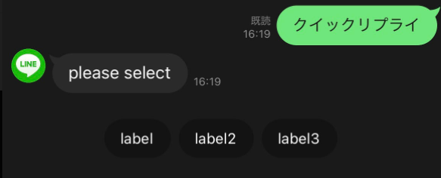

 |  | ②アクション
 |  | イメージマップメッセージ、テンプレートメッセージ、Flex Message、クイックリプライ、リッチメニューで使用できるアクションオブジェクト

 |  |  | アクション |  | できること
 |  |  | ポストバックアクション |  | ポストバックイベントを送る（メッセージアクションと似ているが、メッセーのやり取り無しに処理を行える）
 |  |  | メッセージアクション |  | Botとの画面にメッセージを送信する
 |  |  | URIアクション |  | webページを表示させる、LIFFアプリを開ける
 |  |  | 日時選択アクション |  | 日付データ + ポストバックイベントを送る
 |  |  | 位置情報アクション |  | 位置情報画面を開く
 |  |  | リッチメニュー切替アクション |  | リッチメニューを切り替える
 |  |  | カメラアクション |  | LINE内のカメラが起動します。
 |  |  | カメラロールアクション |  | LINEのカメラロール画面が開きます。
 |  |  | 位置情報アクション |  | LINEの位置情報画面が開きます。

 |  |  |  | ：リッチメニュー限定アクション
 |  |  |  | ：クイックリプライ限定アクション

 |  |  | 例）テンプレートメッセージ（ボタン）のアクションに日時選択アクションを設定

 | ４．ユーザーが送ったコンテンツを取得する
 | ユーザーが送った画像、動画、音声、およびファイルを取得できます。ユーザーが送ったコンテンツは一定期間後、自動的に削除されることに注意してください。

 | ５．ユーザープロフィールを取得する
 | 1対1のトークやグループトークでLINE公式アカウントと対話するLINEユーザーの情報を取得できます。取得できるLINEユーザー情報は、ユーザー名、プロフィール画像、ステータスメッセージの3つです。

 | ６．グループトークに参加する
 | グループトークにメッセージを送信して、参加メンバーの情報を取得できます。
 | ⇒1対1でのやり取りがメインのため対象外

 | ７．リッチメニューを使う
 | リッチメニューはカスタマイズできるメニューで、ユーザーがどのようにLINE公式アカウントと対話できるか理解するのに役立ちます。ユーザーはいつでもトーク画面からこのメニューにアクセスできます。
 | https://developers.line.biz/ja/docs/messaging-api/using-rich-menus/

 | パーソナライズ可能
 | API側からユーザーごとにリッチメニューを登録ができる。つまり「画像にユーザー名を入れたり特有の動線を入れることが可能になる」「ボタンを押したアクションをカスタム」などなど幅が広がりました。

メッセージアクション
 | MessaginAPIを利用した実装）
 | https://qiita.com/yuj/items/44080e2d95d962b6ac43
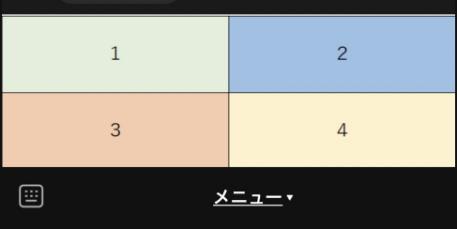
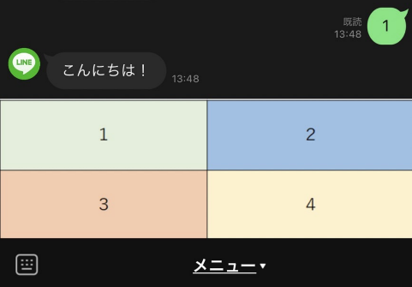

 | ８．ビーコンを使う
 | LINE Beaconを使用して、ユーザーがビーコンの電波の受信圏に入ったときにLINE公式アカウントがユーザーとどう対話するか設定することができます。
 | ⇒使用用途が検討付かないため、対象外

 | ９．アカウント連携を使う
 | アカウント連携機能を使うと、プロバイダー（企業や開発者）が提供するサービスの既存のユーザーアカウントを、LINE公式アカウントと友だちになっているLINEユーザーのアカウントとセキュアに連携できます。
 | https://developers.line.biz/ja/docs/messaging-api/linking-accounts/

 | １０．送信メッセージ数を取得する
 | この操作により取得される値はMessaging APIを使って送信されるメッセージの数で、LINE Official Account Managerから送信されるメッセージの数は含まれません。
 | ⇒分析で使うAPIなので、調査対象外

